Sheet1
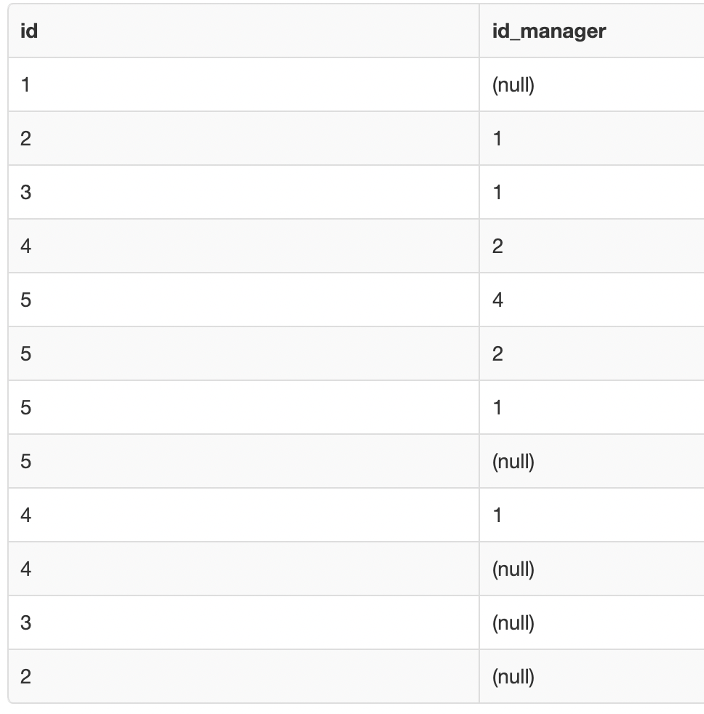
cte |  | on | empleados |  |  | recursive |  |  | cte after full recursion
id | id_man |  | id | id_man |  | cte
1 | 0 |  | 1 | 0 |  | id | id_man
2 | 1 |  | 2 | 1 |  | 1 | 0
3 | 1 |  | 3 | 1 |  | 2 | 1
4 | 2 |  | 4 | 2 |  | 3 | 1
5 | 4 |  | 5 | 2 |  | 4 | 2
 |  |  |  |  |  | 5 | 4
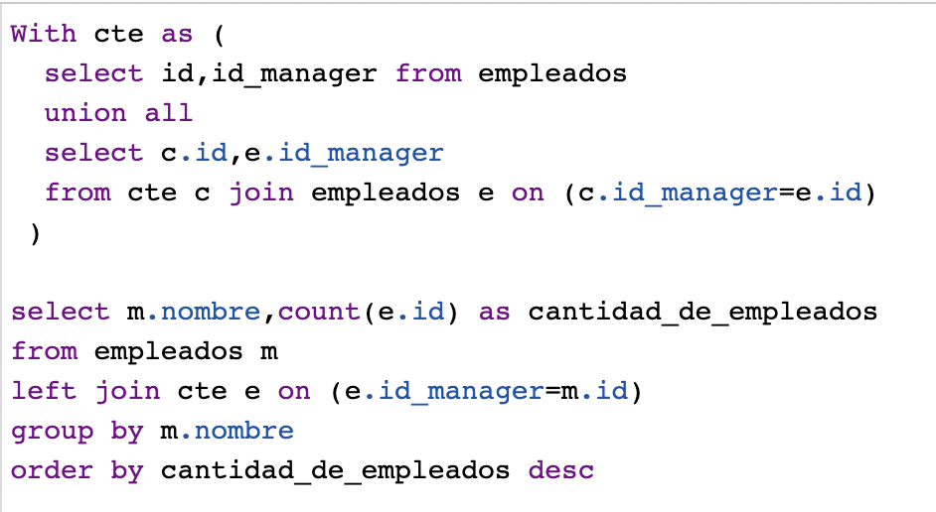
 |  |  |  |  |  | 2 | 0 | union all
 |  |  |  |  |  | 3 | 0
 |  |  |  |  |  | 4 | 1
 |  |  |  |  |  | 5 | 2
 |  |  |  |  |  | 4 | 0
 |  |  |  |  |  | 5 | 1
 |  |  |  |  |  | 5 | 0

e = cte |  |  | m= empleados
id | id_man |  | id | id_man | nombre |  |  | nombre | cantidad de empleados
1 | 0 |  | 1 | 0 | fredi |  |  | fredi | 4
2 | 1 |  | 2 | 1 | mafi |  |  | mafi | 2
3 | 1 |  | 3 | 1 | diego |  |  | sofy | 1
4 | 2 |  | 4 | 2 | sofy |  |  | diego | 0
5 | 4 |  | 5 | 4 | tomi | Group By nombre |  | tomi | 0
5 | 2
5 | 1
5 | 0
4 | 1
4 | 0
3 | 0 |  |  |  | Mafi responde a fredi… quien es el jefe de fredi? Nadie |  |  |  |  | Mafi responde a fredi
2 | 0 |  |  |  | Diego responde a fredi.. Quien es el jefe de fredi? Nadie |  |  |  |  | Diego responde a fredi
 |  |  |  |  | Sofi responde a mafi.. Quien es el jefe de mafi? Fredi |  |  |  |  | Sofi responde a fredi
 |  |  |  |  | Tomy responde a sofi.. Quien es el jefe de sofi? Mafi |  |  |  |  | Tomy responde a Mafi
 |  |  |  |  | Sofi responde a fredi.. Quien es el jefe de fredi? Nadie |  |  |  |  | Sofi responde a fredi
 |  |  |  |  | Tomy responde a mafi.. Quien es el jefe de mafi?Fredi |  |  |  |  | Tomi responde a fredi

